手順書
操作手順書 |  |  |  |  | 作成日時：2019/10/24-17:25:41

 | １．操作環境

 |  |  | シナリオファイル名 | C:\Users\Administrator\Desktop\動作確認手順\入出庫データ一括抽出.winsnr

 | ２．操作手順

 |  | ２．１．シナリオ：入出庫データ一括抽出
 |  |  | ２．１．１．[入出庫実績データ一括抽出]ウィンドウ |  |  | 確認日 | 結果
 |  |  | 画面 | 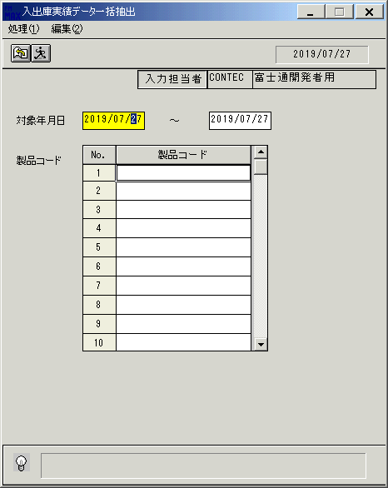
 |  |  | 操作内容 | 「入出庫実績データ一括抽出」ウィンドウを初期画面表示します。

 |  |  | ２．１．２．[入出庫実績データ一括抽出]ウィンドウ |  |  | 確認日 | 結果
 |  |  | 画面 | 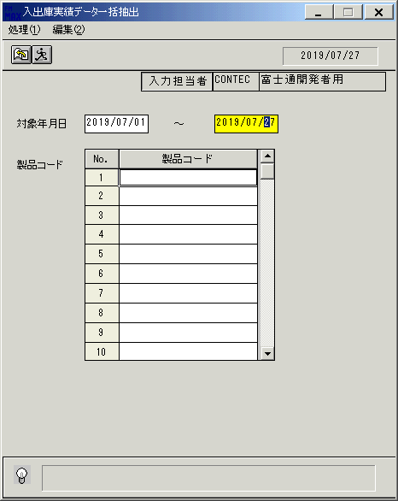
 |  |  | 操作内容 | 「対象年月日」を入力します。

 |  |  | ２．１．3．[入出庫実績データ一括抽出]ウィンドウ |  |  | 確認日 | 結果
 |  |  | 画面 | 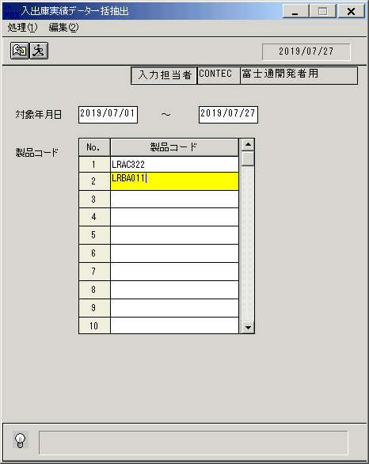
 |  |  | 操作内容 | 「製品コード」を入力します。

 |  |  | ２．１．4．[入出庫実績データ一括抽出]ウィンドウ |  |  | 確認日 | 結果
 |  |  | 画面 | 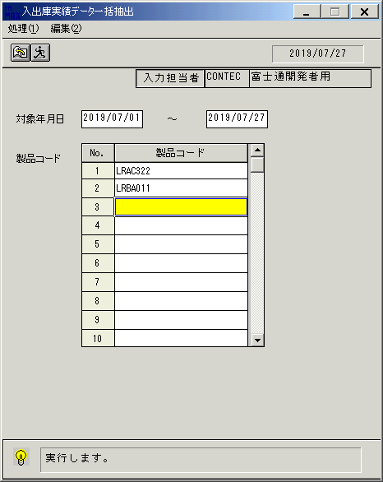
 |  |  | 操作内容 | 実行ボタンをクリックします。

 |  |  | ２．１．5．[入出庫実績データ一括抽出]ウィンドウ - [入出庫実績データ一括抽出]ウィンドウ |  |  | 確認日 | 結果
 |  |  | 画面 | 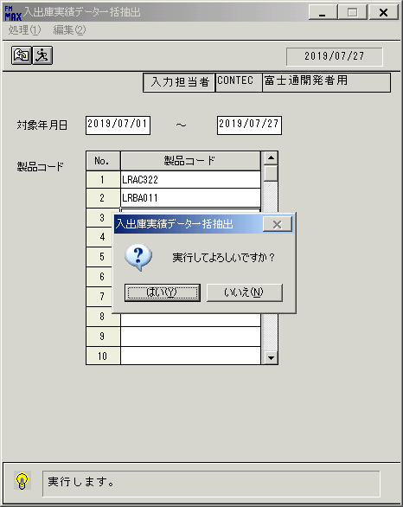
 |  |  | 操作内容 | 「はい」をクリックしてCSVファイルを保存します。

 |  |  | ２．１．6．[入出庫実績データ一括抽出]ウィンドウ - [入出庫実績データ一括抽出]ウィンドウ |  |  | 確認日 | 結果
 |  |  | 画面 | 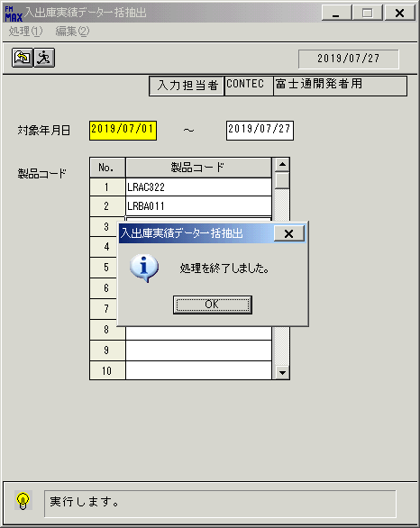
 |  |  | 操作内容 | 「OK」をクリックします。

 |  |  | ２．１．7．[入出庫実績データ一括抽出]ウィンドウ |  |  | 確認日 | 結果
 |  |  | 画面 | 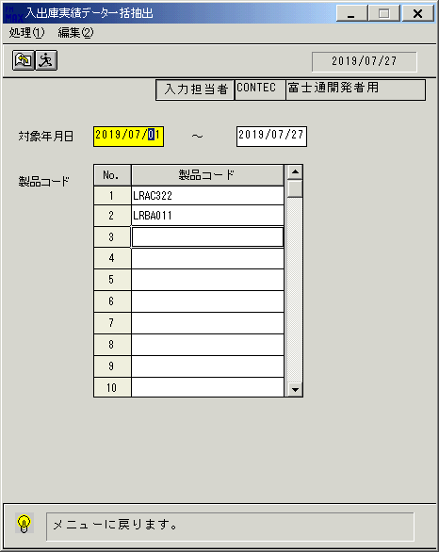
 |  |  | 操作内容 | 終了ボタンをクリックします。

 |  |  | ２．１．8．[入出庫実績データ一括抽出]ウィンドウ - [入出庫実績データ一括抽出]ウィンドウ |  |  | 確認日 | 結果
 |  |  | 画面 | 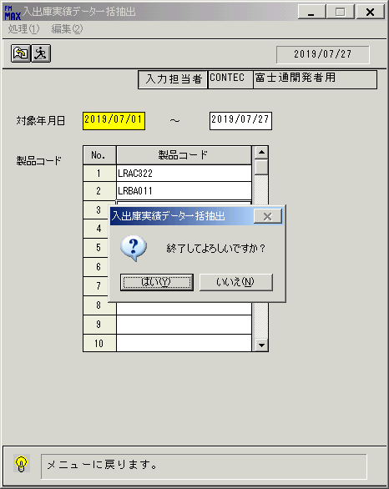
 |  |  | 操作内容 | 「はい」をクリックしてウィンドウを閉じます。

画面(入出庫実績データ一括抽出)
画面項目説明 |  |  |  | ユーザ名：㈱コンテック殿 |  |  |  |  |  |  | ｼｽﾃﾑ名：新総合情報システム |  |  |  |  | ﾌﾟﾛｾｽID/名：販売システム |  | 作成日:２０１１年０１月０５日
 |  |  |  |  |  |  |  |  |  |  | ｼﾞｮﾌﾞID/名：TNA／棚卸 |  |  |  |  | ﾌﾟﾛｸﾞﾗﾑID/名：TNAFP62/入出庫実績データ一括抽出 |  | 作成者：TOM)泉本

 | 【画面項目説明】 |  | 画面名：入出庫実績データ一括抽出 |  |  |  |  |  |  |  |  |  | FormID：TNAFP62 |  | ﾓｰﾄﾞ
 |  |  |  |  |  |  |  |  |  |  |  |  |  |  | 権限
 | № | 入出力項目名 |  |  | 入力 |  | 表示 | 属性 | 表示桁 | 入力桁 | レ | データソース |  | 項目名(初期値） |  |  | 項目説明
 |  |  |  |  | 必須 | 任意

 | 1 | 処理年月日 |  |  |  |  | ○ | 9 | 8 |  |  |  |  |  |  |  | 運用日付YYYY/MM/DD
 | 2 | 入力担当者コード |  |  |  |  | ○ | X | 6 |  |  |  |  |  |  |  | ログイン担当者コード
 | 3 | 入力担当者名 |  |  |  |  | ○ | NX | 20 |  |  | 担当者マスタ |  | 担当者名 |  |  | 担当者ｺｰﾄﾞ＝画面.ログイン担当者ｺｰﾄﾞ
 | 4 | 対象年月日（開始） |  |  | ○ |  |  | 9 | 8 | 10 |  |  |  | 運用日付 |  |  | YYYY/MM/DD
 | 5 | 対象年月日（終了） |  |  | ○ |  |  | 9 | 8 | 10 |  |  |  | 運用日付 |  |  | YYYY/MM/DD
 | 6 | 製品コード |  |  | ○ |  |  | X | 10 | 10 |  |  |  |  |  |  | 最大100行入力可能

起動元EXE
システム情報
制御ファイル
データファイル
起動先EXE

